A4縦
開発ルールブック

発行No |  |  | 新規機能作成時の手順について（教務基幹） |  |  |  |  |  |  |  |  |  | 作成日 |  | 2020-05-07
044 |  |  |  |  |  |  |  |  |  |  |  |  | 作成者 |  | 小田桐 拓史

 | １．メニュー、サブメニューに新規機能を作成する場合、以下の作業が必要
 |  | ①作成する画面のHTML、JAVAを作成
 |  | ②メニューの追加
 |  | ③faces-config.xmlの修正
 |  | ④機能権限マスタの登録
 | ２．バッチ所を新規追加する場合、以下の作業が必要
 |  | ⑤コードマスターにバッチ処理名を追加する。（バッチ処理を追加する場合）
 |  | ⑥バッチを実行するためのbatファイルを追加する。
 | ３．上記に関わらず新規機能を追加する場合、以下の作業が必要
 |  | ⑦その他ドキュメント修正
 | ※テーブル定義の作成・更新の方法は、本ルールブックに記載しない

 | ①作成する画面のHTML、JAVAを作成
 |  | DUA024-02_コーディング基準書（画面作成基準編）.xlsx
 |  | DUA024-07_コーディング基準書(フレームワーク使用手引き).xlsx
 |  | を参照

 | ②メニューの追加
 |  | ●メインメニューに追加する場合
 |  |  | (1). DuskMenuKikanBean.javaに新規画面の画面権限用変数を追加
 |  |  |  | 「enable」＋画面権限ID で変数を宣言する。

 |  |  |  | 【DuskMenuKikanBean.java】
 |  |  |  | /**
 |  |  |  | * クラス名 : サイドメニューBeanクラス<br>
 |  |  |  | * <br>
 |  |  |  | * 処理概要 : サイドメニュー
 |  |  |  | *
 |  |  |  | * @author KSS
 |  |  |  | */
 |  |  |  | @SuppressWarnings("serial")
 |  |  |  | public class DuskMenuKikanBean implements Serializable {

 |  |  |  |  | /** 権限制御 KX999 新規機能 */
 |  |  |  |  | public boolean enableKx999;

 |  |  |  | }

 |  |  | (2).DuskNinsyoLogicImpl.javaの編集
 |  |  |  | 基幹のメニュー設定を行う「setMenuKikan」に(1)で宣言した変数に権限を設定する処理を追加する。
 |  |  |  | 権限を設定する処理は「kengenCheck」で共通化されているので画面権限IDを渡すだけでよい。

 |  |  |  | 【DuskNinsyoLogicImpl.java】
 |  |  |  |  | /**
 |  |  |  |  | * 基幹メニュー設定
 |  |  |  |  | */
 |  |  |  |  | private void setMenuKikan() {
 |  |  |  |  |  | // セッションが更新されているはずなので、最新を取得
 |  |  |  |  |  | DuskMenuKikanBean duskMenuKikan = (DuskMenuKikanBean) container
 |  |  |  |  |  |  |  | .getComponent(DuskMenuKikanBean.class);

 |  |  |  |  |  | // 権限制御
 |  |  |  |  |  | duskMenuKikan.enableKx999 = kengenCheck("KX999");
 |  |  |  |  | }

 |  |  | (3).Ka02080gAction.java、Ka02080gActionImpl.javaの編集
 |  |  |  | サイドメニューアクションを実装する。

 |  |  |  | 【Ka02080gAction.java】
 |  |  |  |  | /**
 |  |  |  |  | * メニュー押下 KX99901G 新規画面
 |  |  |  |  | *
 |  |  |  |  | * @return 遷移先
 |  |  |  |  | */
 |  |  |  |  | String goKx99901g();

 |  |  |  | 【Ka02080gActionImpl.java】
 |  |  |  |  | /**
 |  |  |  |  | * メニュー押下 KX99901G 新規画面
 |  |  |  |  | *
 |  |  |  |  | * @return 遷移先
 |  |  |  |  | */
 |  |  |  |  | public String goKx99901g() {
 |  |  |  |  |  | return "jump_KX99901G";
 |  |  |  |  | }

 |  |  | (4).menu.htmlの編集
 |  |  |  | menu.htmlは以下の場所に配置されている。
 |  |  |  |  | C:\DUSK_kyomu\workspace\kyomu\WEB-INF\layout

 |  |  |  | メニューの追加する位置に画面遷移ボタンを作成する。
 |  |  |  |  | <li m:rendered="#{duskMenuKikan.enableKx999}"> |  |  |  |  |  |  |  |  | //(1)で作成した変数
 |  |  |  |  |  | <a href="../../kx/kx999/KX99901G.html" id="KX99901G" m:href="#" tabindex="-1"
 |  |  |  |  |  | m:onclick="doActionWithHakiCheck('menuform','goKx99901g');"> |  |  |  |  |  |  |  | //(3)で作成したアクション
 |  |  |  |  |  |  | <span class="koban">1.</span><span class="meisyo">新規画面名</span>
 |  |  |  |  |  | </a>
 |  |  |  |  | </li>

 |  |  |  | フォームに (3) で作成したアクションの宣言を追加する。
 |  |  |  |  | <a id="goKx99901g" m:action="#{ka02080gAction.goKx99901g}" tabindex="-1" style="display: none;" />

 |  | ●サブメニューに追加する場合
 |  |  | 新規画面への遷移を追加するサブメニュー画面に対して、処理の追加を行う。

 |  |  |  |  |  | ・機能ごとのサブメニュー画面一覧
 |  |  |  |  |  | 機能 |  |  |  |  |  | サブメニュー画面
 |  |  |  |  |  | 学生 |  |  |  |  |  | KB-001-01G
 |  |  |  |  |  | 教員 |  |  |  |  |  | KK-001-01G
 |  |  |  |  |  | カリキュラム |  |  |  |  |  | KC-002-01G
 |  |  |  |  |  | 開講 |  |  |  |  |  | KC-001-01G
 |  |  |  |  |  | 先行登録 |  |  |  |  |  | KD-001-01G
 |  |  |  |  |  | 登録 |  |  |  |  |  | KD-002-01G
 |  |  |  |  |  | 授業運営 |  |  |  |  |  | KE-001-01G
 |  |  |  |  |  | 試験 |  |  |  |  |  | KF-002-01G
 |  |  |  |  |  | 成績・進級卒業判定 |  |  |  |  |  | KG-001-01G
 |  |  |  |  |  | 教育プログラム（教育プログラム） |  |  |  |  |  | KM-001-01G
 |  |  |  |  |  | 教育プログラム（教育プログラム管理設定） |  |  |  |  |  | KM-005-01G
 |  |  |  |  |  | 免許資格 |  |  |  |  |  | KH-001-01G
 |  |  |  |  |  | 基幹管理 |  |  |  |  |  | KA-001-01G

 |  |  | (1). Bean.javaに新規画面の画面権限用変数を追加
 |  |  |  | 「enable」＋画面権限ID で変数を宣言する。

 |  |  |  | 【Kb00101gBean.java】 |  |  |  |  |  | ※他の画面も同様
 |  |  |  | /**
 |  |  |  | * クラス名 : 帳票作成・データ抽出Beanクラス<br>
 |  |  |  | * <br>
 |  |  |  | * 処理概要 : 帳票作成・データ抽出
 |  |  |  | *
 |  |  |  | * @author KSS
 |  |  |  | */
 |  |  |  | @SuppressWarnings("serial")
 |  |  |  | public class Kb00101gBean implements Serializable {

 |  |  |  |  | /** 権限制御 KX999 新規機能 */
 |  |  |  |  | public boolean enableKx999;

 |  |  |  | }

 |  |  | (2).Action.java、Impl.javaの編集
 |  |  |  | サブメニュー画面の初期処理に(1)で宣言した変数に権限を設定する処理を追加する。
 |  |  |  | ※「メインメニューに追加する場合」の(2)と同じ処理を各画面に実装する。

 |  |  |  | 【Kb00101gActionImpl.java】 |  |  |  |  |  | ※他の画面も同様
 |  |  |  |  | /**
 |  |  |  |  | * 初期処理
 |  |  |  |  | *
 |  |  |  |  | * @return 遷移先
 |  |  |  |  | */
 |  |  |  |  | public String initialize() {
 |  |  |  |  |  | // 初期化済でない場合は、初期処理を行う |  | .getComponent(DuskMenuKikanBean.class);
 |  |  |  |  |  | if (!kb00101g.syokikaFlag) {
 |  |  |  |  |  |  | // 権限制御
 |  |  |  |  |  |  | duskMenuKikan.enableKx999 = kengenCheck("KX999");
 |  |  |  |  |  | }
 |  |  |  |  | }

 |  |  |  | サイドメニューアクションを実装する。

 |  |  |  | 【Kb00101gAction.java】 |  |  |  |  |  | ※他の画面も同様
 |  |  |  |  | /**
 |  |  |  |  | * メニュー押下 KX99901G 新規画面
 |  |  |  |  | *
 |  |  |  |  | * @return 遷移先
 |  |  |  |  | */
 |  |  |  |  | String goKx99901g();

 |  |  |  | 【Kb00101gActionImpl.java】 |  |  |  |  |  | ※他の画面も同様
 |  |  |  |  | /**
 |  |  |  |  | * メニュー押下 KX99901G 新規画面
 |  |  |  |  | *
 |  |  |  |  | * @return 遷移先
 |  |  |  |  | */
 |  |  |  |  | public String goKx99901g() {
 |  |  |  |  |  | return "jump_KX99901G";
 |  |  |  |  | }

 |  |  | (3).htmlの編集
 |  |  |  | メニューの追加する位置に画面遷移ボタンを作成する。

 |  |  |  | 【KB00101G.html】 |  |  |  |  |  | ※他の画面も同様
 |  |  |  |  | <tr class="odd" m:rendered="#{kb00101g.enableKx999}"> |  |  |  |  |  |  |  |  | //(1)で作成した変数
 |  |  |  |  |  | <td align="center">
 |  |  |  |  |  |  | <button type="button" class="select" onclick="javascript:location.href='../../kx/kx999/KX99901G.html'"
 |  |  |  |  |  |  | id="btnKX99901G" m:onclick="setFocusId('form1:btnKX99901G');
 |  |  |  |  |  |  | return doAction('form1','goKx99901g')">&gt;</button> |  |  |  |  |  |  | //(2)で作成したアクション
 |  |  |  |  |  | </td>
 |  |  |  |  |  | <td>1. 新規画面名</td>
 |  |  |  |  | </tr>

 |  |  |  | フォームに (2) で作成したアクションの宣言を追加する。
 |  |  |  |  | <a id="goKx99901g" m:action="#{kb00101gAction.goKx99901g}" tabindex="-1" style="display: none;" />

 | ③faces-config.xmlの修正
 |  | faces-config.xmlは以下の場所に配置されている。
 |  |  | C:\DUSK_kyomu\workspace\kyomu\WEB-INF

 |  |  | 以下のように記載する。
 |  |  | <!-- 新規画面 -->
 |  |  | <navigation-rule>
 |  |  | <navigation-case>
 |  |  | <from-outcome>KX99901G</from-outcome>
 |  |  | <to-view-id>/html/kx/kx999/KX99901G.html</to-view-id>
 |  |  | </navigation-case>
 |  |  | </navigation-rule>

 |  |  | faces-configサンプル
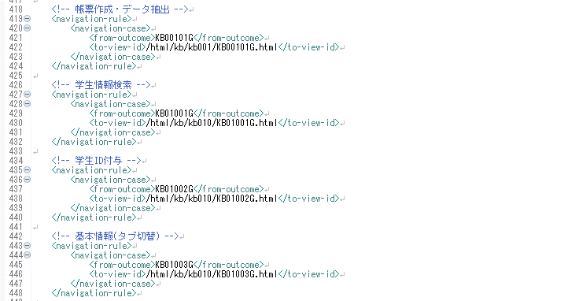

 | ④機能権限マスタの登録
 |  | （1）機能権限マスタテーブルの登録
 |  |  | 機能権限マスタテーブルに以下の内容を登録する。

 |  |  |  | 論理名 |  |  |  |  | 物理名 |  | 登録内容
 |  |  |  | 権限対象ＩＤ |  |  |  |  | kengenTaisyoId |  | 新規画面の権限ID
 |  |  |  | メニュー階層１ |  |  |  |  | menuKaiso1 |  | メインメニューからの階層※
 |  |  |  | メニュー階層２ |  |  |  |  | menuKaiso2
 |  |  |  | メニュー階層３ |  |  |  |  | menuKaiso3
 |  |  |  | タブ番号 |  |  |  |  | tabBango |  | タブ画面の場合、タブの番号（タブでないなら0）
 |  |  |  | 権限対象名 |  |  |  |  | kengenTaisyoMei |  | 権限名（機能権限グループ登録画面で表示される名称）

 |  |  |  | ※メニュー階層１～３は以下のように設定する。
 |  |  |  | ＜例１＞ 「1.学生」→「2.登録」の場合
 |  |  |  |  |  |  | メニュー階層１＝"1" メニュー階層２＝"2" メニュー階層３＝"0"
 |  |  |  | ＜例２＞ 「1.学生」→「6.データ取込」→「4.顔写真」の場合
 |  |  |  |  |  |  | メニュー階層１＝"1" メニュー階層２＝"6" メニュー階層３＝"4"
 |  |  |  | ＜例３＞ 「1.学生」→「7.帳票作成・データ抽出」→「5.学生名簿」の場合
 |  |  |  |  |  |  | メニュー階層１＝"1" メニュー階層２＝"7" メニュー階層３＝"5"

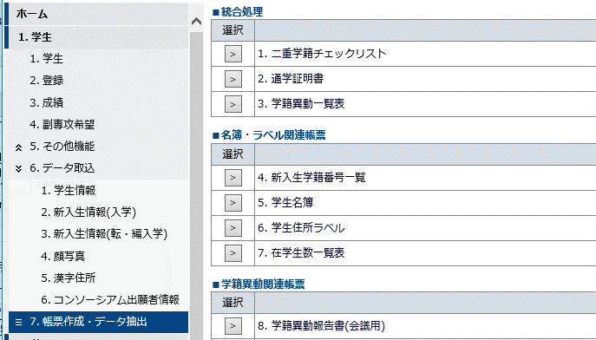

例１

例２

例３

 |  | 機能権限マスタ登録用SQL（サンプル）
 |  |  | BEGIN TRANSACTION;
 |  |  | INSERT INTO KinoKengenMaster
 |  |  | (kengenTaisyoId,menuKaiso1,menuKaiso2,menuKaiso3,tabBango,kengenTaisyoMei,insertTime,lastUpdateUser,syoriId,updateTime)
 |  |  | VALUES
 |  |  | ('KA530',15,9,7,0,'教務フロント利用許可IPアドレス',getdate(),'KSS','IKOU',getdate());
 |  |  | COMMIT;

 |  | （2）機能権限テーブルの登録
 |  |  | 機能権限は画面から登録できる。

 |  |  | メインメニューから「13.基幹管理」→「2.機能権限」を選択し、使用するユーザの権限グループを選択する。
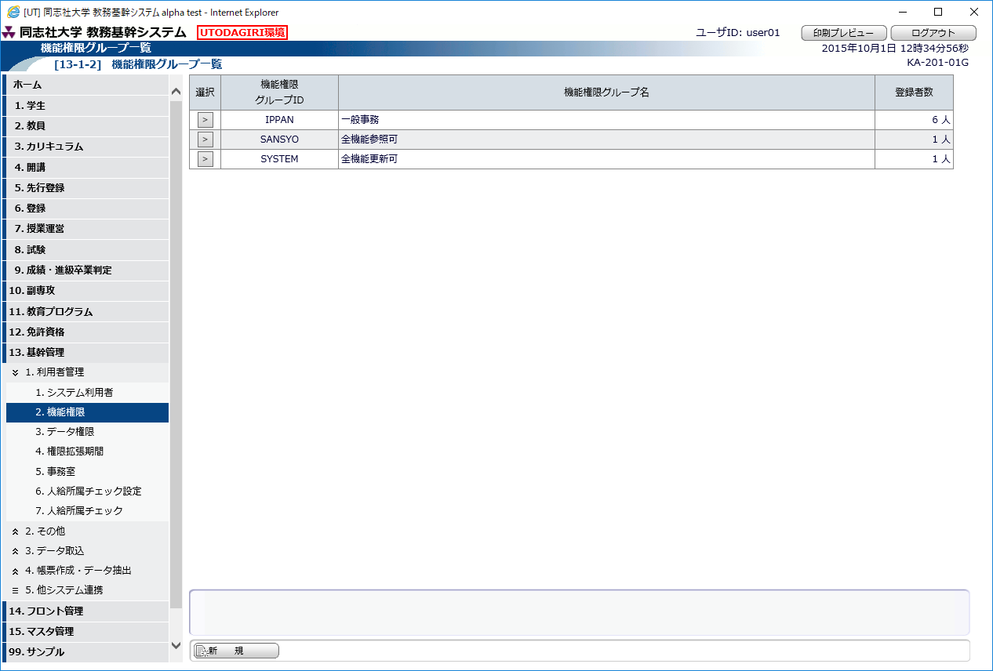

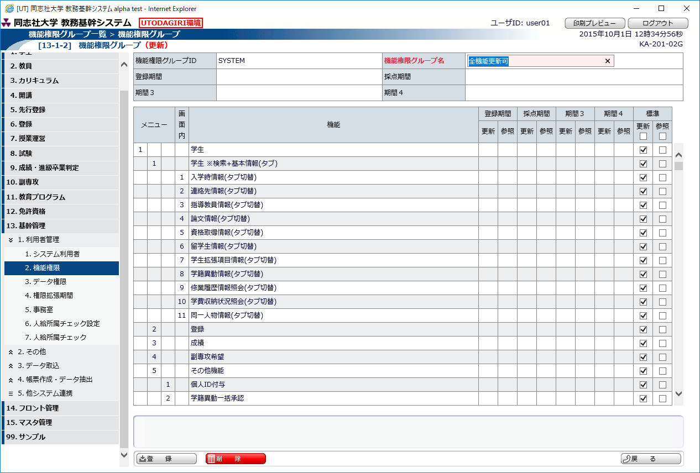

 |  |  |  |  |  |  |  |  |  |  |  |  | 機能権限マスタに登録していれば
 |  |  |  |  |  |  |  |  |  |  |  |  | 一覧に表示されるので、
 |  |  |  |  |  |  |  |  |  |  |  |  | 権限に応じてチェックを入れ、
 |  |  |  |  |  |  |  |  |  |  |  |  | 登録する。

 | ⑤コードマスターにバッチ処理名を追加する。（バッチ処理を追加する場合）
 |  | （1）今回追加するバッチ処理名をコードマスター[C07007]に追加する

 |  |  | コードマスター[C07007] バッチ処理名
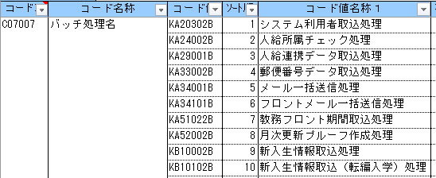

 |  |  | ホーム画面のバッチ実行状況の追加したバッチ処理名が表示される
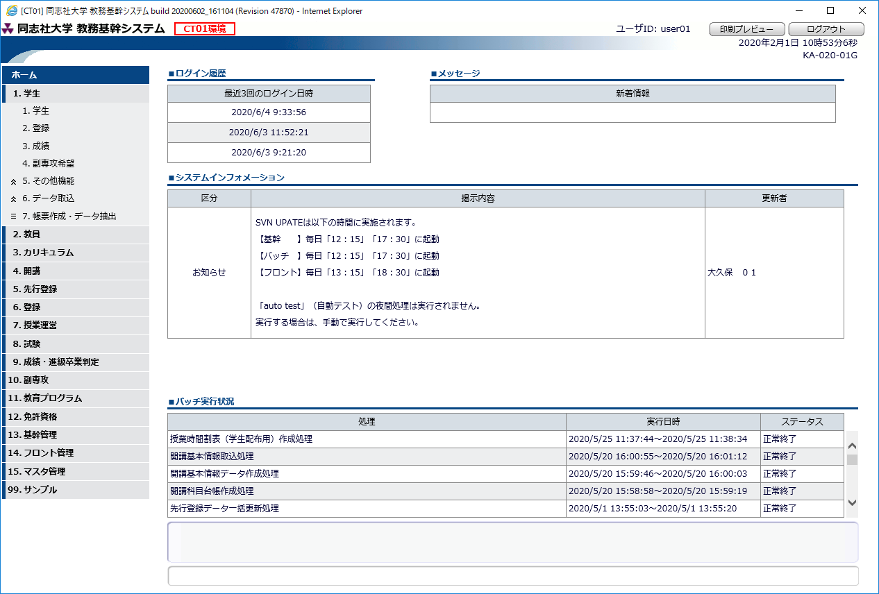

 | ⑥バッチを実行するためのbatファイルを追加する。

 | ⑦その他ドキュメント修正
 |  | （1）機能一覧
 |  |  | 格納場所
 |  |  |  | Z:\#開発2\DUSK_同志社大学\DUSK2210同志社次期システム\01.教務システム\
 |  |  |  | C000：基本設計\010：機能一覧\DUB010_機能一覧.xlsx

